Kontierungsstempel
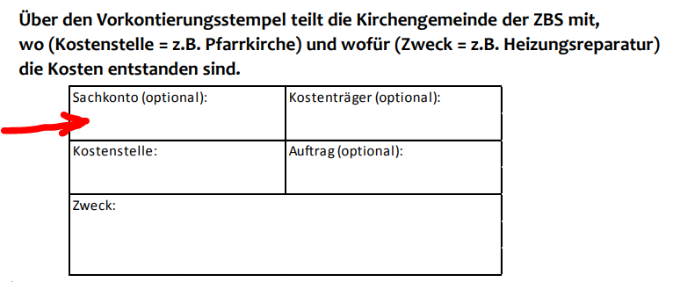
41100

Sachkonto |  | Kostenträger (optional)

Kostenstelle: |  | Auftrag (optional)
41100
Zweck:

Rechnung richtig/ |  |  | Unterschrift KÖB:
Lieferung richtig/
Leistung erbracht

Siehe auch | "Digitaler Kontierungsstemepl"
 | https://bistummainz.de/export/sites/bistum/buecherei/fachstelle/.galleries/downloads/FStMZ-VideoClips_NFK-KOeB-7.mp4
 | Stempel zum Herunterladen
 | https://bistummainz.de/export/sites/bistum/buecherei/fachstelle/.galleries/images/Kontierungsstempel-tr.gif

